1. Fahrzeuge
Was kostet eine Stunde mit Schlepper bzw. Pflanzenschutzspritze (ohne Spritzgestänge)?

FIXKOSTEN | Trecker | Selbstfahrer: | Trecker 140 PS | Trecker 200 PS | Trecker 250 PS | Selbstfahrer |  | Vergleich - Kosten je Stunde
 | Anschaffungspreis | 100,000 € | 132,000 € | 165,000 € | 270,000 €
 | Nutzungsdauer | 12 | 12 | 12 | 12
 | Restwert | 20,000 € | 26,400 € | 33,000 € | 54,000 € | 20 %
 | Zinskosten | 900 € | 1,188 € | 1,485 € | 2,430 € | 1.5 %
 | Versicherung & Unterbringung | 250 € | 330 € | 413 € | 675 € | 3.0 %
 | Fixkosten pro Jahr | 7,817 € | 10,318 € | 12,898 € | 21,105 €
> | Auslastung | 833 h | 833 h | 833 h | 336 h
 | Fixkosten je Stunde | 9 €/Std. | 12 €/Std. | 15 €/Std. | 63 €/Std.
 |  |  |  |  | 6,000 ha
VARIABLE KOSTEN | Reparatur Kosten pro Stunde | 9.1 € | 10.2 € | 10.8 € | 10.9 € | KTBL
 | Reparatur Kosten/Jahr | 7,580 € | 8,497 € | 8,996 € | 3,662 €
 | Lohnansatz je Stunde | 17.5 € | 17.5 € | 17.5 € | 17.5 €
 | Dieselverbrauch Liter je Stunde | 12 l/h | 12 l/h | 12 l/h | 12 l/h
 | Dieselpreis | 0.95 €/l | 0.95 €/l | 0.95 €/l | 0.95 €/l
 | Variable Kosten pro Jahr | 31,654 € | 32,570 € | 33,070 € | 13,373 €
 | Variable Kosten je Stunde | 38 €/Std. | 39 €/Std. | 40 €/Std. | 40 €/Std.
=> | Gesamtkosten pro Jahr | 39,471 € | 42,888 € | 45,968 € | 34,478 €
=> | Kosten je Schlepperstunde | 47 €/Std. | 51 €/Std. | 55 €/Std. | 103 €/Std. |  |  | Trecker 140 PS | Trecker 200 PS | Trecker 250 PS | Selbstfahrer

© Möller Agrarmarketing
Diese Datei ist urheberrechtlich geschützt.

2.1 Pflanzenschutzspritze
 | Pflanzenschutzspritzen-Check: Einfach vergleichen!

 | FIXKOSTEN | Pflanzenschutzspritze bzw. Spritzgestänge | Anbauspritze | Gezogene Spritze | Selbstfahrer plus Spritzgestänge |  | Kosten je Stunde inklusive Trecker/Selbstfahrer
 |  | Arbeitsbreite der Maschine | 21.0 m | 27.0 m | 36.0 m
 |  | Behälter | 1,600 l | 3,500 l | 4,500 l
 |  | Anschaffungspreis: SF NUR Spritzgestänge | 35,000 € | 55,000 € | 36,100 €
 |  | Nutzungsdauer | 10 | 10 | 10
 |  | Restwert | 7,000 € | 11,000 € | 7,220 € | 20 %
 |  | Abschreibung | 2,800 € | 4,400 € | 2,888 €
 |  | Zinskosten | 420 € | 660 € | 433 € | 2 %
 |  | Versicherung & Unterbringung | 70 € | 110 € | 750 € | 2 %
 |  | Fixkosten pro Jahr | 3,290 € | 5,170 € | 4,071 €
 |  | Tage | 42 | 42 | 42
 |  | Stunden pro Tag | 8.0 | 8.0 | 8.0
 |  | Ø-Flächenleistung je Stunde | 10.4 ha | 13.7 ha | 17.9 ha
 | > | Auslastung pro Jahr | 3,485 ha | 4,606 ha | 6,000 ha
 | > | Fixkosten je Hektar | 0.9 €/ha | 1.1 €/ha | 0.7 €/ha |  |  | Anbauspritze | Gezogene Spritze | Selbstfahrer plus Spritzgestänge
 | Schlagkraft pro Tag bis zu: |  | 83 ha | 110 ha | 143 ha
 | VARIABLE KOSTEN | Reparatur Kosten/Jahr | 174 € | 230 € | 300 € | 0.05 | Kosten je Hektar inklusive Trecker/Selbstfahrer
- |  | Fahrzeug: Trecker | Selbstfahrer | 1 | 2 | 4 | Diesel €/ltr.
 |  | Ø-Dieselverbrauch Liter je Stunde | 15 l/h | 19 l/h | 30 l/h | 0.95
 |  | Fahrzeug Kosten je Stunde | 50 €/Std. | 58 €/Std. | 120 €/Std.
 |  | Arbeitszeitbedarf Stunden pro Jahr | 336 Std. | 336 Std. | 336 Std.
 |  | Fahrzeug Vollkosten je Hektar | 4.8 €/ha | 4.2 €/ha | 6.7 €/ha
 |  | Variable Kosten pro Jahr | 17,053 € | 19,764 € | 40,523 €
 | > | Variable Kosten je Hektar | 4.9 €/ha | 4.3 €/ha | 6.8 €/ha
 | => | Gesamtkosten pro Jahr | 20,343 € | 24,934 € | 44,595 €
 | => | Kosten je Hektar inklusive Schlepper | 5.8 €/ha | 5.4 €/ha | 7.4 €/ha
 | => | Kosten je Stunde | 61 €/Std. | 74 €/Std. | 133 €/Std.
 | > | Mindestauslastung | 251 ha | 377 ha | 362 ha |  |  | Anbauspritze | Gezogene Spritze | Selbstfahrer plus Spritzgestänge

 | © Möller Agrarmarketing
 | Diese Datei ist urheberrechtlich geschützt.

 | GEWINN | Betrachtung beim überbetrieblichen Einsatz |  |  |  | < | 18.0 € | Alternative: Lohnunternehmen | Maschinenring "machen lassen" Kosten je Hektar
 |  | Einnahmen | 62,728 € | 82,903 € | 108,000 € |  | Wenn Ihr die Maschine "überbetrieblich" einsetzt, ist die Betrachtung der Kosten nur die "halbe Wahrheit". Links erkennt Ihr den Deckungsbeitrag pro Jahr auf Basis der eingetragenen Daten.
 |  | - Kosten | 20,343 € | 24,934 € | 44,595 €
 |  | = Deckungsbeitrag | 42,385 € | 57,969 € | 63,405 €

2.2 Flächenleistung
 | Flächenleistung berechnen:

 | Flächenleistung "netto" | Transportzeit | Befüllzeit
 | 10.4 ha/Std | 0.57 ha | 2.91 ha
 | 13.7 ha/Std | 1.00 ha | 2.68 ha
 | 17.9 ha/Std | 1.70 ha | 4.25 ha
 | Vergleich | Anbauspritze | Gezogene Spritze | Selbstfahrer plus Spritzgestänge | Vergleich: | Ø-Flächenleistung und Potenzial für Beispielfläche
1 | Arbeitsbreite | 21.0 m | 27.0 m | 36.0 m
 | Überlappung | 15 cm | 15 cm | 15 cm | Flächenleistung
2 | Ø-Arbeits-geschwindigkeit | 8.0 km/h | 8.0 km/h | 8.0 km/h
 | Ø-"Wendezeit" | 15 Sek. | 15 Sek. | 15 Sek.
3 | Behälter | 1,600 l | 3,500 l | 4,500 l
 | Ø-Aufwandmenge pro Hektar | 200 l | 200 l | 200 l
 | Tankfüllung reicht für … ha | 8.0 ha | 17.5 ha | 22.5 ha
4 | Ø-Entfernung Hof - Feld | 2.0 km | 2.0 km | 2.0 km
 | Durchschnittliche Geschwindigkeit | 30 km/h | 30 km/h | 30 km/h
 | Ø-Entfernung zur Befüllstelle | 2.0 km | 2.0 km | 2.0 km
 | Ø-Dauer für Befüllen | 5 min | 7 min | 10 min
5 | Breite der Fläche | 250 m | 250 m | 250 m
 | Länge der Fläche | 500 m | 500 m | 500 m
 | Flächengröße | 12.5 ha | 12.5 ha | 12.5 ha
> | Potenzial Hektar pro Stunde | 15.6 ha/Std | 18.8 ha/Std | 26.8 ha/Std
> | Flächenleistung "netto" | 10.4 ha/Std | 13.7 ha/Std | 17.9 ha/Std | Vergleich | Anbauspritze | Gezogene Spritze | Selbstfahrer plus Spritzgestänge

 | © Möller Agrarmarketing
 | Diese Datei ist urheberrechtlich geschützt.

FREIGABE
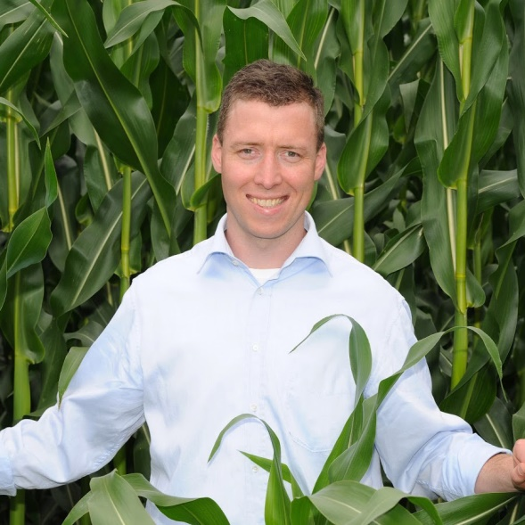
Hallo, du kannst SOFORT starten, wenn du Deinen Freischalt-Code aus Feld C4 in das Feld C5 einträgst. Viel Erfolg! Dein Rainer Möller

Dein Freischalt-Code lautet: | 21855
Code bitte hier eintragen >>> | 43709
Nutzung endet am: | Bitte richtigen Code eintragen!
Wenn der Freischalt-Code stimmt, wird die Laufzeit angezeigt und du kannst in den anderen Tabellenblättern "loslegen" und ALLE Berechnungen durchführen.

Möchtest du das Excel-Tool länger nutzen?
Aktions-Angebot sichern (Hier klicken!) - nur begrenzte Zeit verfügbar
Hier geht's zu unserer Facebook-Seite
Hier geht's zu den beliebtesten Youtube-Videos
Erzähle befreundeten Landwirten und Beratern davon, damit auch diese profitieren!
...

